aTresからフロー実行するための設定手順
aTresからフロー実行するための設定手順

 | 次の機能は、本番環境にて aTres からのフロー実行を想定している。実行を想定する。
 | そのため、aTres からフロー実行を許可する為、aTres からフロー実行するすべてのフローに対して次の設定を行う必要がある。

 |  | 1. フローの「実行を許可するユーザ」に「/*」を設定する

詳細

 | 1. フローの「実行を許可するユーザ」に「/*」を設定する

 |  | asteria のフロー設定画面
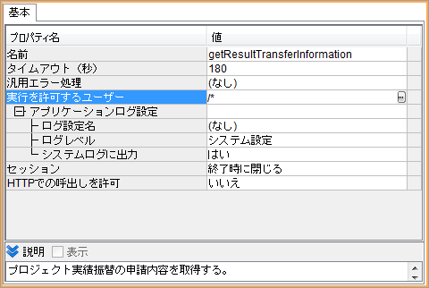

aTres からフロー実行する機能の一覧
 |  |  |  | asteria |  | 設定内容
 |  | 機能名 | メソッド名 | プロジェクト名 | フロー名 | 1. 実行を許可するユーザー
 |  | 先行発注着手サービス | 申請確認通知 | ATRLNK060.xfp | notifyConfirmation | /*
 |  |  | 申請却下通知 | ATRLNK060.xfp | notifyReject | /*
 |  |  | 申請差戻通知 | ATRLNK060.xfp | notifyBack | /*
 |  |  | 申請引戻通知 | ATRLNK060.xfp | notifyPullback | /*
 |  | 発注依頼サービス | 申請確認通知 | ATRLNK070.xfp | notifyConfirmation | /*
 |  |  | 申請却下通知 | ATRLNK070.xfp | notifyReject | /*
 |  |  | 申請差戻通知 | ATRLNK070.xfp | notifyBack | /*
 |  |  | 申請引戻通知 | ATRLNK070.xfp | notifyPullback | /*
 |  | 開発完了報告サービス | 申請確認通知 | ATRLNK080.xfp | notifyConfirmation | /*
 |  |  | 申請却下通知 | ATRLNK080.xfp | notifyReject | /*
 |  |  | 申請差戻通知 | ATRLNK080.xfp | notifyBack | /*
 |  |  | 売上依頼通知 | ATRLNK080.xfp | notifySalesRequest | /*
 |  |  | 売上依頼取消通知 | ATRLNK080.xfp | notifySalesRequestCancel | /*
 |  |  | 申請引戻通知 | ATRLNK080.xfp | notifyPullback | /*
 |  | プロジェクト実績振替サービス | 申請確認通知 | ATRLNK090.xfp | notifyConfirmation | /*
 |  |  | 申請承認通知 | ATRLNK090.xfp | notifyApproval | /*
 |  |  | 申請却下通知 | ATRLNK090.xfp | notifyReject | /*
 |  |  | 申請差戻通知 | ATRLNK090.xfp | notifyBack | /*
 |  |  | 申請引戻通知 | ATRLNK090.xfp | notifyPullback | /*
 |  | プロジェクト中止報告サービス | 申請確認通知 | ATRLNK120.xfp | notifyConfirmation | /*
 |  |  | 申請承認通知 | ATRLNK120.xfp | notifyApproval | /*
 |  |  | 報告受付通知 | ATRLNK120.xfp | notifyReception | /*
 |  |  | 申請却下通知 | ATRLNK120.xfp | notifyReject | /*
 |  |  | 申請差戻通知 | ATRLNK120.xfp | notifyBack | /*
 |  |  | 申請引戻通知 | ATRLNK120.xfp | notifyPullback | /*
 |  | リクエスト結果送信サービス | 実績振替情報取得 | ATRLNK050.xfp | getResultTransferInformation | /*
 |  |  | プロジェクト情報取得 | ATRLNK050.xfp | getProjectInformation | /*
 |  |  | 発注依頼情報取得 | ATRLNK050.xfp | getShipRequestInformation | /*

